데이터개요
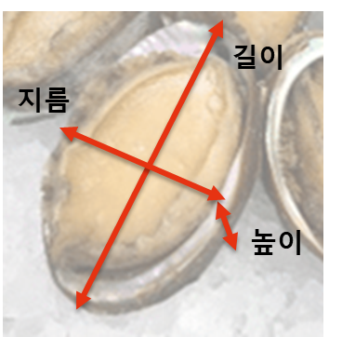
특성 | 자료타입 | 단위 | 상세설명
성별 | nominal |  | M: male, F: female, I: infant
길이 | continuous | inch | 전복의 가장 긴 단면길이
지름 | continuous | inch | 전복의 가장 짧은 단면길이
높이 | continuous | inch | 전복의 높이
총무게 | continuous | lb | 전복 전체의 무게 (속살 + 내장 + 껍질)
속살무게 | continuous | lb | 전복 속살의 무게
내장무게 | continuous | lb | 전복 내장의 무게
나이 | integer | years | 전복의 나이

